送信メール確認画面
プロジェクト名 |  |  |  | システム名 |  |  | 画面レイアウト設計書 |  |  |  |  |  |  |  | 作成者 | 作成日 |  | 更新者 | 更新日
0 |  |  |  | LMS学習管理システム |  |  | 送信メール確認画面 |  |  |  |  |  |  |  | 塩澤 | 2016-10-25 |  | 櫻井 | 2019-01-29

 | 画面イメージ
 |  | 初期表示
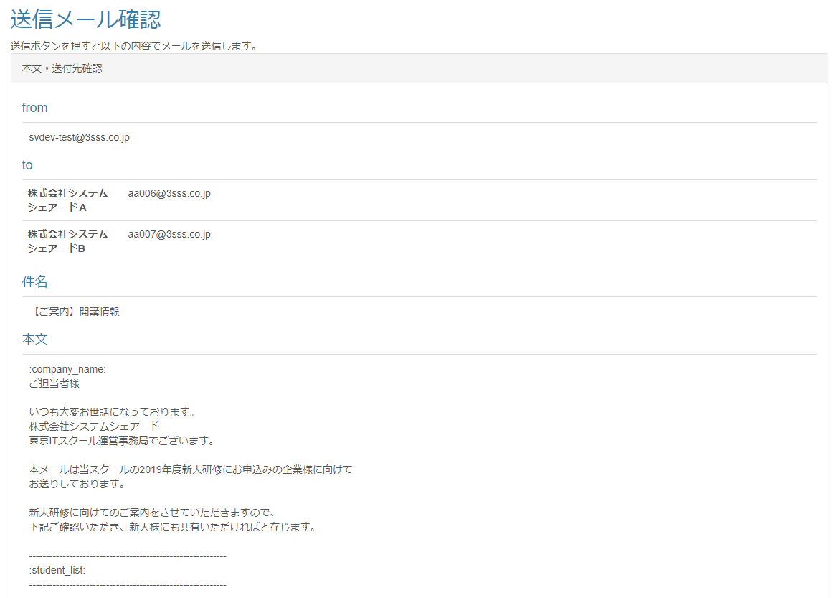
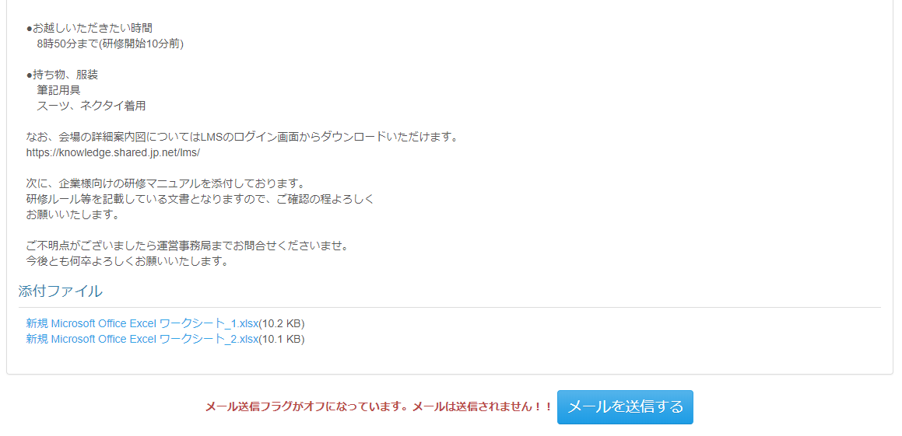

 | 出力仕様

 | ◆『メールを送信する』ボタン押下時

 | 入力仕様
 | No |  | 項目名 | 物理名 |  | コントロール |  | 必須 |  | 桁数 | 最小値 | 最大値 |  | 属性 |  |  | 備考
 | 1 |  | メールテンプレートID | mailTemplateId |  | hidden |  | 〇 |  | - | - | - |  | 半角数字
 | 2 |  | コースIDリスト | courseIdList |  | hidden |  | 〇 |  | - | - | - |  | 半角数字
 | 3 |  | ユーザカンパニーIDリスト | userCompanyIdList |  | hidden |  | 〇 |  | - | - | - |  | 半角数字
 | 4 |  | メールを送信する | - |  | 送信ボタン |  | - |  | - | - | - |  | /mail/send/complete

 | その他 入力仕様
 |  | なし

 | データベース 更新
 | No |  | 名称 |  | テーブル名(物理名） |  |  |  | カラム名(物理名） |  |  |  | 備考
 | 1 |  | 送信履歴ID |  | t_mail_history |  |  |  | mail_history_id |  |  |  | 自動採番
 | 2 |  | メールテンプレートID（送信履歴登録用） |  | t_mail_history |  |  |  | mail_template_id
 | 3 |  | 送信ユーザー名 |  | t_mail_history |  |  |  | user_name
 | 4 |  | 送付先メールアドレス |  | t_mail_history |  |  |  | mail_address
 | 5 |  | 企業名 |  | t_mail_history |  |  |  | company_name
 | 6 |  | コース名 |  | t_mail_history |  |  |  | course_name

 | メール送信内容
 | No |  | 項目名 |  | データ元 |  |  |  |  |  |  |  | 備考
 |  |  |  |  | テーブル名 |  |  |  | フィールド名
 | 1 |  | 宛先 |  | m_user |  |  |  | mail_address |  |  |  | パラメータとして渡されてコースIDに紐づくデータを設定する。
 | 2 |  | 件名 |  | m_mail_template |  |  |  | subject
 | 3 |  | メール本文 |  | m_mail_template |  |  |  | body
 | メール本文埋め込み
 | 4 |  | 企業名 |  | m_company |  |  |  | company_name |  |  |  | パラメータ：:company_name
 | 5 |  | 受講生情報 |  | m_user |  |  |  | user_name |  |  |  | パラメータ：:student_list ・メール文面は「メール文面(student_list）」シートを参照 ・本会場は、受講生に紐づく会場となる オプション会場は、受講生の企業とコース情報を元に、企業・コース紐付け情報を紐付け、さらに企業・コース紐付け情報からアサイン情報を紐づける。そして、アサイン情報の会場と受講生の本会場に一致する会場のオプション会場情報を取得する
 |  |  |  |  | m_course |  |  |  | course_name
 |  |  |  |  | m_course |  |  |  | open_time
 |  |  |  |  | m_course |  |  |  | close_time
 |  |  |  |  | m_place |  |  |  | place_name
 |  |  |  |  | m_place |  |  |  | place_description
 |  |  |  |  | m_place |  |  |  | place_note
 | 添付ファイル
 | 6 |  | 添付ファイル |  | m_file |  |  |  | file_path |  |  |  | パラメータとして渡されたメールテンプレートIDに紐づくファイルを取得する。

 | その他仕様
 |  | 1.ファイル名押下時
 |  |  | ファイル名押下時、パラメーターとして渡されたファイルIDからファイルマスタを参照し、添付ファイルのダウンロードを行う。

メール文面(student_list)
メール文面イメージ | データ取得元定義

会場マスタ.備考の定義方法
「タイトル$教室名$備考」
■受講生 一 様 | ■受講生名 様
【2019年度C(SBJ)Ⅲ4月コース】 | 【コース名】
初日：2019年4月3日 | 初日：コース開講日
期間：2019年4月3日 ～ 2019年4月30日 | 期間：コース開講日～コース閉講日
会場：日本橋研修センター D-2会場 | 会場：会場名 + 会場備考（タイトル$教室名$備考）の教室名
住所：東京都中央区日本橋本町1-6-1 丸柏タマビル 3F | 住所：会場住所
https://www.3sss.co.jp/tis/about/access/ | https://www.3sss.co.jp/tis/about/access/
 | ==================
※下記日程のみ研修会場が異なります。 | //オプションありの場合 start
それ以外の日程については上記会場にてご受講ください。 | ※下記日程のみ研修会場が異なります。
 | それ以外の日程については上記会場にてご受講ください。
4月3日～4月5日（Scratch）
会場：秋葉原研修センター D-2会場 | [会場備考（タイトル$教室名$備考）のタイトル]
住所：東京都台東区台東～ | 会場：会場名 + 会場備考（タイトル$教室名$備考）の教室名
 | 住所：会場住所
4月8日（7つの習慣）
会場：品川研修センター D-2会場 | [会場備考（タイトル$教室名$備考）のタイトル]
住所：東京都品川区東品川～ | 会場：会場名 + 会場備考（タイトル$教室名$備考）の教室名
 | 住所：会場住所
■受講生 二 様 | //オプションありの場合 end
【2019年度B(SJ)Ⅲ4月コース】 | ==================
初日：2019年4月3日
期間：2019年4月3日 ～ 2019年5月31日 | ■受講生名 様
会場：日本橋研修センター D-2会場 | 【コース名】
住所：東京都中央区日本橋本町1-6-1 丸柏タマビル 3F | 初日：コース開講日
https://www.3sss.co.jp/tis/about/access/ | 期間：コース開講日～コース閉講日
 | 会場：会場名 + 会場備考（タイトル$教室名$備考）の教室名
※下記日程のみ研修会場が異なります。 | 住所：会場住所
それ以外の日程については上記会場にてご受講ください。 | https://www.3sss.co.jp/tis/about/access/
 | ==================
4月3日～4月5日（Scratch） | //オプションありの場合 start
会場：日本橋研修センター D-2会場 | ※下記日程のみ研修会場が異なります。
住所：東京都中央区日本橋本町1-6-1 丸柏タマビル 3F | それ以外の日程については上記会場にてご受講ください。

■受講生 三 様 | [会場備考（タイトル$教室名$備考）のタイトル]
受講生 四 様 | 会場：会場名 + 会場備考（タイトル$教室名$備考）の教室名
受講生 五 様 | 住所：会場住所
【2019年度A(J)Ⅲ4月コース】 | //オプションありの場合 end
初日：2019年4月3日 | ==================
期間：2019年4月3日 ～ 2019年4月30日
会場：日本橋研修センター D-2会場 | ■受講生名 様
住所：東京都中央区日本橋本町1-6-1 丸柏タマビル 3F | 受講生名 様
https://www.3sss.co.jp/tis/about/access/ | 受講生名 様
 | 【コース名】
 | 初日：コース開講日
 | 期間：コース開講日～コース閉講日
 | 会場：会場名 + 会場備考（タイトル$教室名$備考）の教室名
 | 住所：会場住所
 | https://www.3sss.co.jp/tis/about/access/

オプション会場取得の考え方（データの紐づき）
オプション会場取得の考え方（データの紐づき）

 | 以下の情報でアサイン |  |  |  | アサイン情報は以下の状態になるようにする

 | ・Ａ企業 |  |  |  |  | 本会場：秋葉原会場
 | ・JavaⅢコース |  |  |  |  | オプション会場：C会場、D会場
 | ・本会場１：秋葉原会場 1名
 | オプション会場：C会場、D会場 |  |  |  |  | 本会場：秋葉原会場
 | ・本会場２：品川会場 2名 |  |  |  |  | オプション会場：E会場、Ｆ会場 | エントリ分
 | オプション会場：E会場、F会場
 |  |  |  |  |  | 本会場：秋葉原会場
 | 以下の情報で企業担当者が受講生登録 |  |  |  |  | オプション会場：E会場、Ｆ会場
 |  | 1人目 | 受講生一 さん | 秋葉原会場
 |  | 2人目 | 受講生二 さん | 品川会場 |  | 本会場：横浜会場 | 受講生追加分
 |  | 3人目 | 受講生三 さん | 品川会場

 | 以下の情報で管理者が受講生追加
 |  | 4人目 | 受講生四 さん | 横浜会場

企業・コースIDと受講生の会場IDを紐づけてオプション会場を取得

